１ 申込手順
 |  |  |  |  | Vr 17（R7.2.1）
〈 講習申込の手順 〉
希
望
日
の
提
示
 | Step1 | 事前調整用紙の提出（コースや開催日を入力し仮予約を行う。）

 | （１）事前調整用紙の入力
 | ・以下を参照し「３ Step１_事前調整用紙」を入力してください。
 | （２）コースの選択
 | ・コース概要（5～8の各シート）を参照しコースを選択してください。
 | （３）開催日
 | ・開催日は第３希望まで入力してください。（開催希望日は申込時点から２か月先の期日）
 | ・必ずしも希望日の中から講習を開催できるとは限りません。再度希望日を挙げていただく場合がございます。
 | （４）時間
 | ・時間は午前9時30分から午後5時までの間で設定してください。
 | （５）事前調整用紙の提出
 | ・提出期限：開催希望日の中で直近の日から換算して2か月前まで
 | ・提出先：日本赤十字社茨城県支部 事業推進課代表アドレス |  |  | jigyou@ibaraki.jrc.or.jp
調
整

 | ★ | 開 催 日 の 調 整(当支部が候補日の中から開催日を調整する。）
 | （１）当支部が事前調整用紙に記載のある候補日の中から開催日を調整します。
 | （２）調整後、貴団体担当者あて確定した開催日をメールでお知らせします。
 | ◎これで仮予約が完了となります。

本
申
込
 | Step２ | 開催依頼書＆講習実施チェックリスト提出

 | （１）開催依頼書の入力
 | ・以下を参照し「Step２_開催依頼書」を入力してください。
 | （２）購入資材・教材
 | ・小冊子等の教材を購入する場合はその数を入力してください。
 | ・購入数は、開催日の2週間前まで変更可能です。（納品後は未使用であっても返却できません。）
 | ・数は不足が生じないように注意してください。
 | （３）資材の貸出・返却
 | ・資材（AEDや心肺蘇生用人形等）を主催団体へ貸し出します。資材運搬は主催団体に行っていただきます。
 | ・資材の貸出・返却は原則火・水・木曜日（祝祭日を除く）の10:00～11:30または13:30～15:00にお願いします。
 | ・宅配便の利用も可能です。（送料は主催団体負担）
 | （４）開催依頼書と講習実施チェックリストの提出
 | ・提出期限：開催日の6週間前まで
 | ・提出先：日本赤十字社茨城県支部 事業推進課代表アドレス |  |  | jigyou@ibaraki.jrc.or.jp

 | ◎これで申込が完了となります。
費
用
支
払
 | Step３ | 費用の支払い（小冊子等の教材購入や開催負担金が発生する場合の費用のお支払い。）

 | （１）請求書の送付
 | ・講習開催後、当支部から請求書を送付します。
 | （２）費用の支払い
 | ・請求書に記載された指定口座へ請求額をお支払いください。
 | ・開催負担金（主催団体が日赤地区分区、赤十字奉仕団、青少年赤十字加盟校の場合に限り負担金は免除。）
 | 4時間以上の講習 |  | 派遣指導員1人1日あたり8,000円
 | 4時間未満の講習 |  | 派遣指導員1人1日あたり5,000円

２ お願い・感染症及び災害への対応
お願い
 | ！ | 講習開催にあたってのお願い
 | 適切な講習指導や指導員派遣のため、講習開催団体の皆様へ以下についてお願い申し上げます。
 | ・申込み（事前調整用紙の提出）は開催希望日の2か月以上前に行ってください。
 | ・受講者は5名以上を確保してください。
 | ・受講者が50名以上の場合はオンライン講習でお申込みください。
 | ・講習時間は午前9時30分から午後5時までとさせていただきます。
 | ・講習指導は1日に2回（コマ）までとさせていただきます。

諸注意
 | ！ | 感染症及び災害への対応
 | 講習の中止について
 | ・感染症の拡大によって講習開催日の１か月前から当日までの間、国や県等から行動制限の要請が行われた場合、講習を中止します。
 | ・上記に限らず、当支部の判断で講習を中止する場合があること。
 | ・災害が発生、またはその恐れがある場合も講習を中止とさせていただきます。

【オンライン講習について】
〇救急法及び幼児安全法の一次救命処置（心肺蘇生、AEDの使い方等）に関してオンラインでの講習開催が可能です。
〇対面型講習と比べて「多人数での受講の際に理解が深めやすい」、「短時間で気軽に受講できる」などのメリットがあります。
〇内容や費用の詳細は救急法及び幼児安全法のコース概要を参照願います。

３ Step1_事前調整用紙
Step1 赤十字講習 事前調整用紙

 |  |  |  |  |  |  | 申込日 |  | 西暦 |  | 年 |  | 月 | 日
 | の箇所を入力してください。

備考※１ 開催日
・必ず第3希望日までご入力ください。
・講習指導は1日に2回（コマ）までとさせていただきます。
・養成講習は第1希望から第3希望の各欄に要する日数分の期日を入力してください。
講習名 |  | 選択してください
コース№とコース名 |  | 選択してください
開催日※1 | 第1希望 | （西暦）年 月 日（曜日） |  |  |  |  |  |  |  | 時 | 分～ |  | 時 | 分
 | 第2希望 | （西暦）年 月 日（曜日） |  |  |  |  |  |  |  | 時 | 分～ |  | 時 | 分
 | 第3希望 | （西暦）年 月 日（曜日） |  |  |  |  |  |  |  | 時 | 分～ |  | 時 | 分
 |  | ※開催日は2か月以上先の期日 ※講習時間は午前9時30分から午後5時までの間
備考※２ 受講人数
・受講者は5名以上を確保してください。
・受講者が50名以上で一次救命処置（心肺蘇生、AEDの使い方等）の短期講習を希望する場合は、オンライン講習でお申し込みください。
受講者区分と人数※2 |  | 選択してください |  |  |  |  |  |  |  | （ |  | ）人（予定）
開催場所 |  | 会場名
 |  | 会場住所 |  |  |  |  |  | 電話番号
主催者名 担当者連絡先 |  | 団体名
 |  | 郵便番号 |  | 住所
 |  | 電話番号 |  |  |  | FAX
 |  | 担当者 | 部署 |  | 氏名 |  |  |  | Mail
団体区分 |  | 選択してください
備考欄 |  | オプション希望がある場合など
備考※３ メール送信
・本ファイルをメール送信する場合、件名は以下のとおり入力してください。
件名：【団体名】救急法（or 水上安全法 or 健康生活支援講習 or 幼児安全法）講習申込
・本ファイルは、事前調整用紙と開催依頼書が連動しています。
シートの移動やコピーを行わず、このままファイルごと添付しメール送信してください。
オプション例 ※（ ）内は目安の時間
〇救急法：三角巾等を用いた止血（実技90分）、気道異物除去（実技15分）、熱中症予防（学科10分）、その他
〇幼児安全法：バンダナ等を用いた止血（実技30分）、気道異物除去（実技15分）、熱中症予防（学科10分）、その他

・提出先：日本赤十字社茨城県支部 事業推進課代表アドレス
・提出期限：開催希望日の中で直近の日から換算して2か月前まで |  |  |  |  |  | jigyou@ibaraki.jrc.or.jp |  |  |  |  | ※3
・問合せ先：日本赤十字社茨城県支部 事業推進課 電話 029-241-4516

４ Step2_開催依頼書
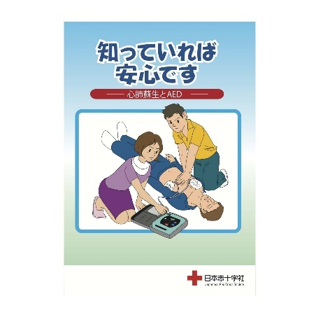
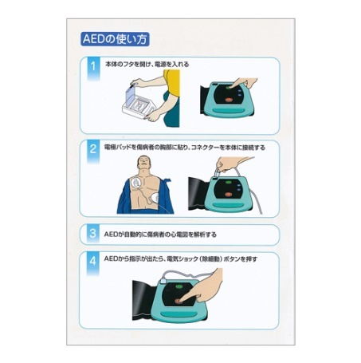
救急法小冊子
救急法小冊子
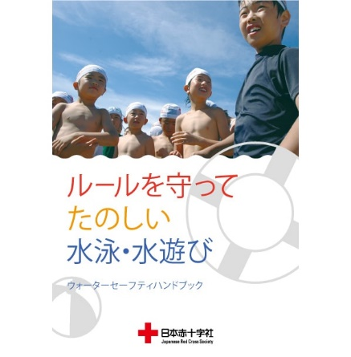
水上安全法小冊子
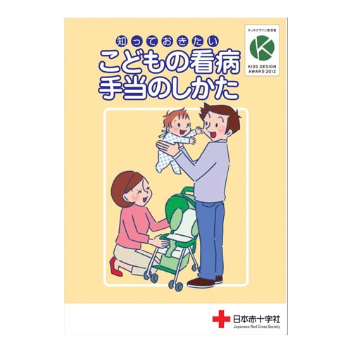
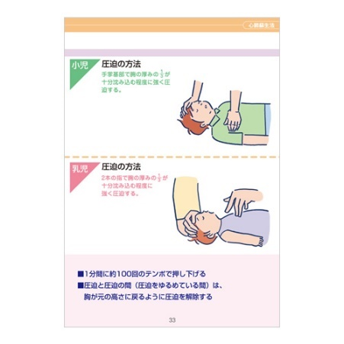
幼児安全法小冊子
小冊子サンプルはこちらから
 |  |  |  |  |  |  |  |  |  |  |  |  |  |  |  |  |  |  | 年 |  | 月 |  | 日
日本赤十字社茨城県支部長 様 |  |  |  |  |  |  |  |  |  |  |  |  |  |  |  |  |  |  |  |  |  |  |  |  | 受講費
 |  |  |  |  |  |  |  |  | 主催団体名 |  |  | 0 |  |  |  |  |  |  |  |  |  |  |  | 救急_3 基礎講習 | 1500
 |  |  |  |  |  |  |  |  |  |  |  |  |  |  |  |  |  |  |  |  |  |  |  | 救急_4 基礎講習＋救急員養成講習 | 3600
備考※１ 購入する資材教材
小冊子：
講習の内容をイラストを使い、分かり易く説明した小冊子です。
保険：
講習に際して発生したケガや損害を補償する制度です。
購入数：
講習開催日の2週間前まで変更可能です。
（納品後、教材等は未使用であっても返却できません。
受講費（救急法基礎講習、各養成講習を希望の場合）
希望する講習に要するテキスト、資材、保険料の費用です。
Step２ 赤十字講習開催依頼書 |  |  |  |  |  |  |  |  |  |  |  |  |  |  |  |  |  |  |  |  |  |  |  | 水安_3 救急法基礎講習＋救助員1養成講習 | 2200
 |  |  |  |  |  |  |  |  |  |  |  |  |  |  |  |  |  |  |  |  |  |  |  | 健康_4 支援員養成講習 | 900
講習種別 |  |  | 選択してください |  |  |  |  |  |  |  |  |  |  |  |  |  |  |  |  |  |  |  |  | 幼児_５ 支援員養成講習 | 2200
講習内容 |  |  | 選択してください
開催日時 |  |  | 年 月 日（曜日） |  |  |  |  |  |  |  |  |  |  |  |  |  | 時 |  | 分～ |  | 時 |  | 分
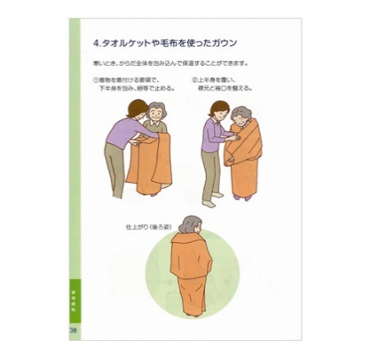
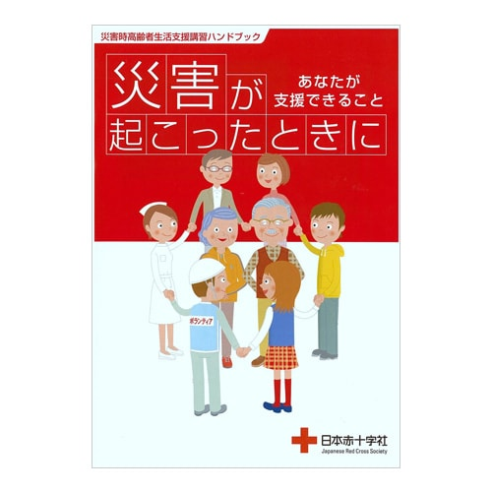
健康生活支援講習（災害コース）小冊子
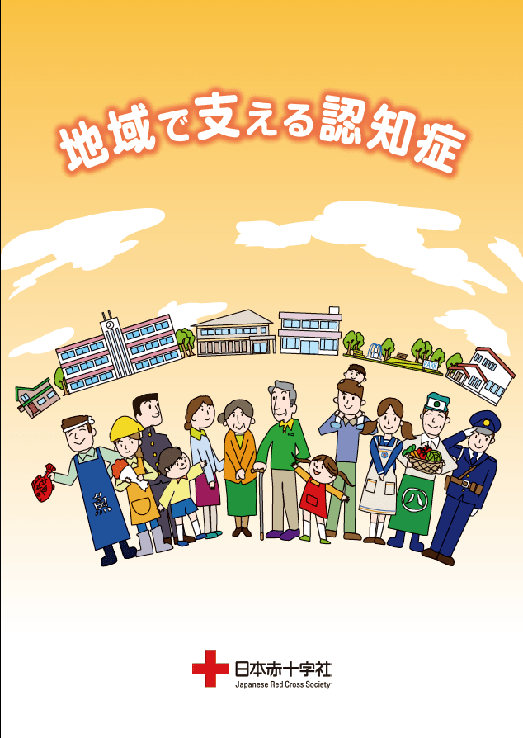
健康生活支援講習（認知症コース）小冊子
購入する 資材教材 等※1 |  |  | 小冊子 |  | 53 | 円 | × |  | 冊 | ＝ | 円 |  |  |  |  |  |  | 円
 |  |  | 人工呼吸用マスク |  | 182 | 円 | × |  | 個 | ＝ | 円
 |  |  | 三角巾（購入） |  | 300 | 円 | × |  | 枚 | ＝ | 円
 |  |  | 三角巾（貸出） |  | 0 | 円 | × |  | 枚 | ＝
 |  |  | 保険加入 |  | 100 | 円 | × |  | 人 | ＝ | 円
備考※２ オンライン講習
開催場所：
オンライン講習でも膝立ちで胸骨圧迫が実施できる会場をご用意ください。
使用回線数：
使用する回線数（予定）を入力してください。
通信テスト：
希望に応じて事前に通信テストを行うことができます。
 |  |  | 受講費 |  | 0 | 円 | × |  | 人 | ＝ | 円 |  |  |  |  |  | 計
 |  |  | ※救急法基礎講習、各種養成講習の受講費は教本代やその他資材、保険料金が含まれています。
 |  |  | ※上記のほか別途、指導員派遣費用を請求します。同費用は各コース概要を参照してください。
開催場所 |  |  | 会場名 | 0
 |  |  | 会場住所 | 0 |  |  |  |  |  |  |  |  |  |  | 電話番号 |  |  | 0
受講対象者 |  |  | 選択してください |  |  |  |  |  |  |  |  |  |  |  |  |  | （ | 0 |  | ）人（予定）
連 絡 先 |  |  | 団体名 | 0
 |  |  | 郵便番号 | 0 |  | 住所 |  | 0
 |  |  | 電話番号 | 0 |  |  |  |  |  |  |  | FAX |  |  | 0
備考※３ 資材貸出・返却
資材：
講習に使用する人形やAEDを貸し出します。
数量は受講者数により異なります。
資材の運搬は、主催者に行っていただきます。
資材貸出・返却日時：
いずれも火・水・木曜日（祝祭日を除く）の
10:00～11:30または13:30～15:00にお願いします。
宅配便の利用：
資材の運搬方法として宅配便の利用も可能です。
送料は主催者負担で現金払いとなります。
貸出は、講習開催日の前日（土日の開催の場合は金曜日・祝日は前日）
となります。
返却は、講習終了後、速やかにお願いします。
 |  |  | 担当者 | 部署 |  | 0 |  |  |  | 氏名 |  | 0 |  |  |  | Mail |  | 0
団体区分 |  |  | 選択してください
ｵﾝﾗｲﾝ講習の場合※2 |  |  | 使用回線数 |  |  |  | 回線（予定）
 |  |  | 通信ﾃｽﾄの希望 |  |  |  |  | 有 |  |  | 月 |  | 日( |  | ) |  | 時 |  | 分 |  |  | 無
資材貸出・返却※3 |  |  | 運搬方法
 |  |  | 貸出日時 |  |  | 年 |  | 月 |  | 日( |  | ) |  | 時 |  | 分 | ※主催団体が運搬の場合日時記載。
 |  |  | 返却日時 |  |  | 年 |  | 月 |  | 日( |  | ) |  | 時 |  | 分
備考欄 |  |  | オプション希望がある場合など
 | の箇所を入力してください。

・提出先：日本赤十字社茨城県支部 事業推進課代表アドレス |  |  |  |  |  |  |  |  |  |  | jigyou@ibaraki.jrc.or.jp |  |  |  |  |  |  | ※4
・提出期限：開催希望日から換算して6週間前まで
・問合せ先：日本赤十字社茨城県支部 事業推進課 電話 029-241-4516

備考※４ メール送信
・本ファイルをメール送信する場合、件名は以下のとおり入力してください。
件名：【団体名】救急法（or 水上安全法 or 健康生活支援講習 or 幼児安全法）講習申込
・本ファイルは、事前調整用紙と開催依頼書が連動しています。
シートの移動やコピーを行わず、このままファイルごと添付しメール送信してください。
事務局使用欄
課長 |  | 課 員

開催日時 |  | 年 月 日（曜日） |  |  |  |  |  |  |  |  |  |  |  |  |  | 0 | 時 | 0 | 分～ | 0 | 時 | 0 | 分
派遣指導員
備考

